Sheet1
 |  |  | مهاب دژ شرق |  |  |  | کد گزارش :
 |  |  |  |  |  |  | تاریخ بازرسی : | 1395/12/2
 |  |  |  |  |  |  | ساعت بازرسی : | 13:54

آدرس پروزه : | خراسان رضوی-مشهد-ف |  |  | قطر لوله : | 200 | شکل لوله: | دایروی
جهت بازرسی : | در جهت جریان |  |  | جنس لوله : | پلی اتیلن | محل قرارگیری:
منهول ابتدا : | 1 |  |  | روش اجرا : | ترانشه | متراژ:
منهول انتها : | 2 |  |  | نوع شبکه : | فاضلاب خانگی | انشعاب: | بدون انشعاب

نوع عارضه : |  |  |  |  | 
درصد :
محل قرارگیری ( متر ) : | شروع عارضه:
 | خاتمه عارضه :
امتیاز :
گرید :

نوع عارضه : |  | محل اتصال فاضلابروي جانبی در موقعیت ساعت با قطر میلی متر |  |  | 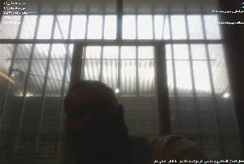
درصد :
محل قرارگیری ( متر ) : | شروع عارضه:
 | خاتمه عارضه :
امتیاز :
گرید :

نوع عارضه : |  | تست |  |  | 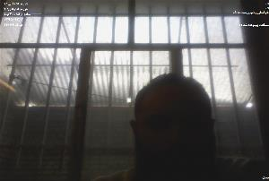
درصد :
محل قرارگیری ( متر ) : | شروع عارضه:
 | خاتمه عارضه :
امتیاز :
گرید :

نوع عارضه : |  | تست 4 |  |  | 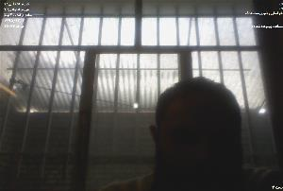
درصد :
محل قرارگیری ( متر ) : | شروع عارضه:
 | خاتمه عارضه :
امتیاز :
گرید :

نوع عارضه : |  | ترک مرکب از ساعت 8 تا ساعت 9 |  |  | 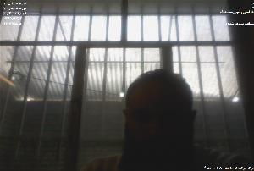
درصد :
محل قرارگیری ( متر ) : | شروع عارضه:
 | خاتمه عارضه :
امتیاز :
گرید :

نوع عارضه : |  | ترک مرکب از ساعت 8 تا ساعت 9 |  |  | 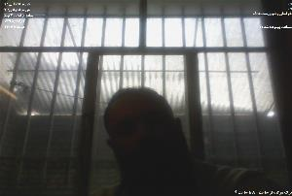
درصد :
محل قرارگیری ( متر ) : | شروع عارضه:
 | خاتمه عارضه :
امتیاز :

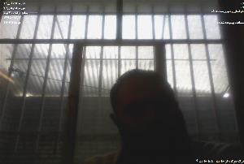
گرید :
 |  | ترک مرکب از ساعت 8 تا ساعت 9

